구매 장비 신청서
제21회 임베디드SW경진대회
자동차/모빌리티 부문 신청 장비 리스트
 | 신청 장비 리스트 작성 유의사항 - 7월 25일(화) 오전 11시까지 사무국 메일로 회신(필수) / 7월31일(월) 온라인 기술지원 교육 심의 예정 - 장비 구입은 안내된 사이트를 이용 : 아이씨뱅큐(주) - 품절 및 제품이 없는 경우 타쇼핑몰(예: 쿠팡 등) 링크 기입 (타 쇼핑몰 및 해외구매의 경우 수수료 발생 및 배송이 오래걸릴 가능성이 있음) - 금액 기입 시, 쿠폰 사용 금액, 타임세일 금액 등 할인 금액 기입 불가 - 라즈베리 파이(필수 장비)는 최신 기종인 라즈베리 파이4를 사용해야하며, 해당 장비 보유 시 구입하지 않아도 됨 - 부가세(VAT) 및 배송비 포함 2,000,000(금이백만원) 한도 내에서 지원 예정이며, 해당 금액 초과시 가장 하단에 적힌 장비를 빼고 구매 진행 - 중도포기 시 (개발완료보고서 제출 전) 해당 장비 지원 금액 전액을 사무국에 반납할 수 있음. - 해당 지원 장비는 대회 종료 후 참자팀 소유(반납 하지 않음)

 | 구매업체 링크 : | https://www.icbanq.com/

No | 품목 | 구매처 사이트 URL (하이퍼링크) | 단가 (VAT포함 가격) | 수량 (단위 생략) | 금액 | 구매여부 | 비고 (사무국 의견)
1 | Huisheng MG995 메탈 기어드 서보 모터 | https://www.icbanq.com/P007323179 | ₩5,500 | 10 | ₩55,000
2 | 서보모터 제어모듈 (저가형) | https://www.icbanq.com/P000140216 | ₩4,950 | 2 | ₩9,900
3 | OAK-D Pro W 카메라 | https://reallyonlinemall.com/goods/view?no=98 | ₩590,000 | 1 | ₩590,000
4 | 10W 고휘도 LED - 은은한 흰색(60도 렌즈) [FIT0380] | https://www.icbanq.com/P005672352 | ₩9,680 | 20 | ₩193,600
5 | 라즈베리파이4B , Raspberry pi 4 Model B 8GB + 방열판 | https://www.icbanq.com/P011444783 | ₩115,000 | 2 | ₩230,000
6 | RGB LED 스트립 드라이버 쉴드 [DFR0274] | https://www.icbanq.com/P005605378?ltype= | ₩19,250 | 2 | ₩38,500
7 | SMPS 민웰 48V 240W ENC-240-48(ENC-240-48) | https://www.icbanq.com/P008267866 | ₩99,000 | 1 | ₩99,000
8 | AL 방열판(접착테이프 포함) - 13*13*7mm [FIT0191] | https://www.icbanq.com/P007324588?ltype= | ₩1,300 | 4 | ₩5,200
9 |  |  |  |  | ₩0
10 |  |  |  |  | ₩0
11 |  |  |  |  | ₩0
12 |  |  |  |  | ₩0
13 |  |  |  |  | ₩0
14 |  |  |  |  | ₩0
15 |  |  |  |  | ₩0
합계 |  |  |  | 42 | ₩1,221,200

No | 품목 | 이미지 | 활용 계획 및 필요성 |  |  | 심의 결과
1 | Huisheng MG995 메탈 기어드 서보 모터 | 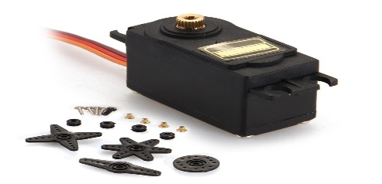 | 실시간으로 인지되는 터널의 주변부 위치에 따라 LED 빛이 가리키는 위치를 조절하기 위해 사용
2 | 서보모터 제어모듈 (저가형) | 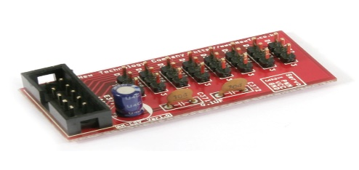 | 6개~12개의 모터를 제어할 예정이므로 효율적으로 컨트롤하기 위해서 필요
3 | OAK-D Pro W 카메라 | 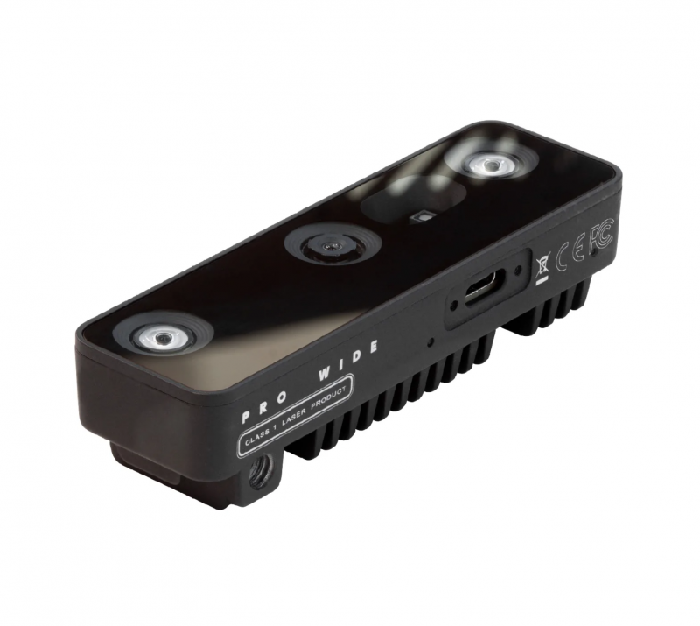 | oak 카메라 내에 processor가 내장되어 있어 이미지 연산을 수행해줌으로써 클라우드 컴퓨터의 연산 부담을 덜어주는 효과를 발생
4 | 10W 고휘도 LED - 은은한 흰색(60도 렌즈) [FIT0380] | 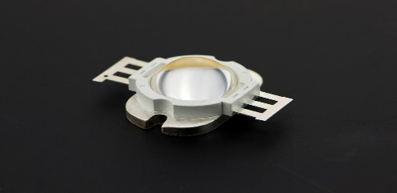 | LED를 헤드라이트 광원으로 사용할 예정, 기본적으로 프로젝트로서 만들고자하는 것이 헤드라이트이기 때문에 광원이 필요
5 | 라즈베리파이4B , Raspberry pi 4 Model B 8GB + 방열판 | 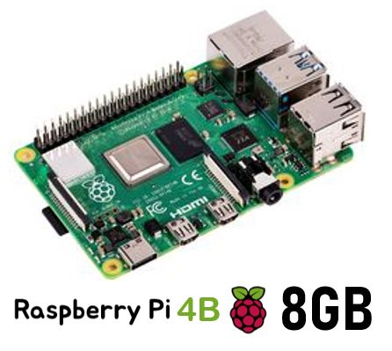 | LED on/off 제어 및 모터 제어를 하기 위해 사용, AI 연산 유닛으로부터 전달받아 사용
6 | RGB LED 스트립 드라이버 쉴드 [DFR0274] | 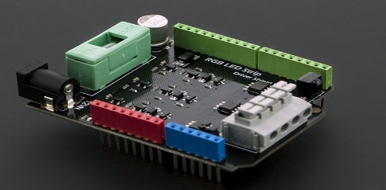 | LED를 쉽게 제어하기 위해서 LED 스트립 제어 드라이버가 필요 LED 제어용으로 활용할 계획
7 | SMPS(스위칭 모드 전원 공급장치) 민웰 48V 240W ENC-240-48(ENC-240-48) | 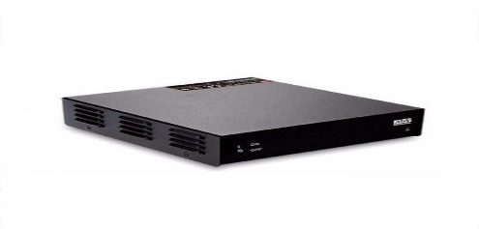 | 소비전력이 높은 LED를 사용함에 따라 효율적인 에너지 변환과 전력 소비의 최소화 목적
8 | AL 방열판(접착테이프 포함) - 13*13*7mm [FIT0191] | 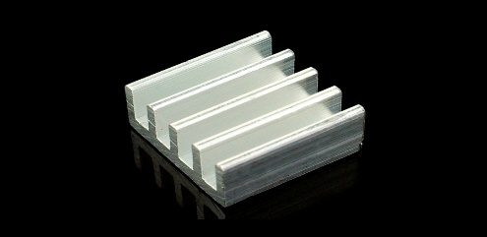 | 소비전력이 높은 LED와 SMPS(스위칭 모드 전원 공급장치)의 열 발생을 효과적으로 냉각하고 성능 저하 방지 목적
9
10
11
12
13
14
15

